Solicitud gráfica
 | Asignatura: | Matemáticas |  |  | Fecha:
 | Grado: | 4
 | Título del tema: | Múltiplos y divisores |  |  | ¿Cuaderno de estudio o recurso? | Recurso
 | Editor: | Johanna Montejo Rozo |  |  | Motor del recurso | F1

 | Código guión o recurso: | MA_04_03_CO_REC100 | ← Para determinar este código, visite la hoja de Ayuda
 |  |  |  |  | ESPECIFICACIÓN DE ARCHIVOS A ENTREGAR
Núm. | Archivo Shutterstock o ruta en web | Imagen para: | Tipo | Formato | Nombre imagen SMALL | Tamaño imagen SMALL | Nombre imagen ZOOM | Tamaño imagen ZOOM | Descripción | Observaciones
IMG01 | Ver observaciones (última columna de esta tabla) | Recurso F1 | Ilustración | Horizontal | MA_04_03_CO_REC100_IMG01.jpg | 950 x 608 px |  |  | Se ven a dos niños con cuatro tarjetas de colores, las tarjetas tienen números. MUY IMPORTANTE: POR FAVOR QUITAR EL PUNTO DE MIL Y DEJAR SOLAMENTE EL ESPACIO. EL NÚMERO QUE SE VE SERÁ EL 629 502. HACER LO MISMO CON PUNTOS O COMILLAS QUE PUEDAN VERSE EN OTRAS TARJETAS | 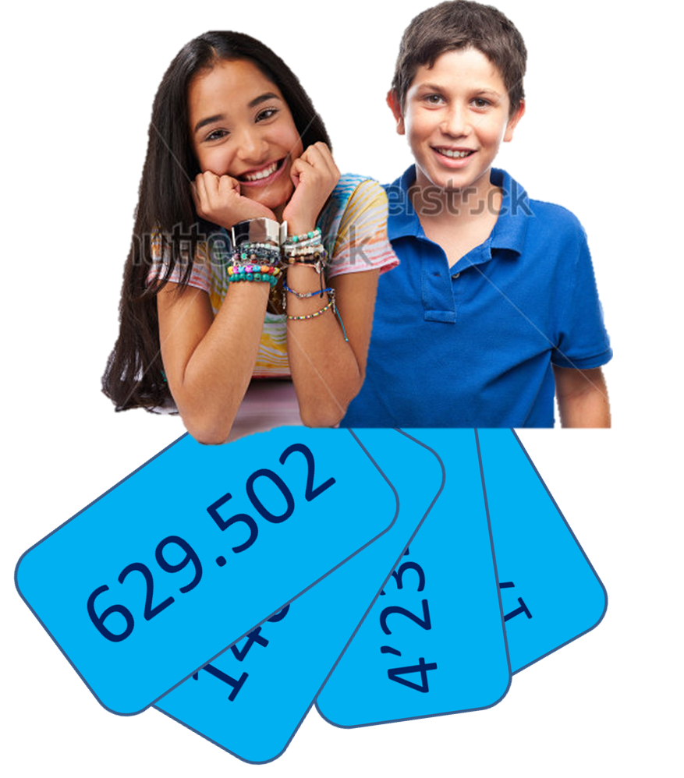
IMG02 | Ver observaciones (última columna de esta tabla) | Recurso F1 | Ilustración | Horizontal | MA_04_03_CO_REC100_IMG02.jpg | 950 x 608 px |  |  | Se ven dos manos señalando una tarjeta con el número 146 709. En la imagen aparece con el punto de los miles, PERO SE PIDE EL FAVOR DE QUITAR ESTE PUNTO. ESTO ES VITAL.
IMG03 | Ver observaciones (última columna de esta tabla) | Recurso F1 | Ilustración | Horizontal | MA_04_03_CO_REC100_IMG03.jpg | 950 x 608 px |  |  | Se ven dos manos señalando una tarjeta con el número 629 502. En la imagen aparece con el punto de los miles, PERO SE PIDE EL FAVOR DE QUITAR ESTE PUNTO Y EN SU LUGAR DEJAR SOLO EL ESPACIO. ESTO ES VITAL.
IMG04 | Ver observaciones (última columna de esta tabla) | Recurso F1 | Ilustración | Horizontal | MA_04_03_CO_REC100_IMG04.jpg | 950 x 608 px |  |  | Se ven dos manos señalando una tarjeta con el número 4 234 950. En la imagen aparece con la comilla de millón y el punto de los miles, PERO SE PIDE EL FAVOR DE QUITAR TANTO LA COMILLA COMO El PUNTO Y EN SU LUGAR DEJAR SOLO EL ESPACIO. ESTO ES VITAL. | 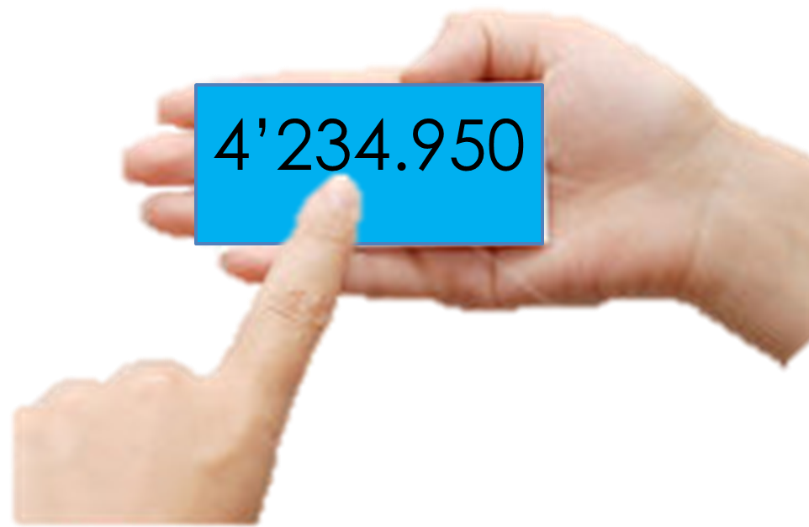
IMG05 | Ver observaciones (última columna de esta tabla) | Recurso F1 | Ilustración | Horizontal | MA_04_03_CO_REC100_IMG05.jpg | 950 x 608 px |  |  | Se ven dos manos señalando una tarjeta con el número 17 098 726. En la imagen aparece con la comilla de millón y el punto de los miles, PERO SE PIDE EL FAVOR DE QUITAR TANTO LA COMILLA COMO El PUNTO Y EN SU LUGAR DEJAR SOLO EL ESPACIO. ESTO ES VITAL. | 

